Ex6-001
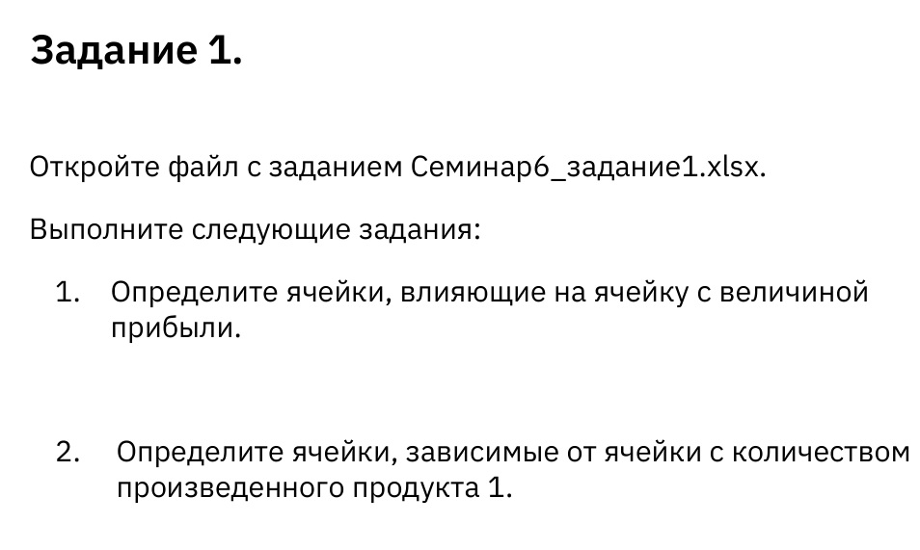
 | Количество (кг) | 0 | 0 | 0 | 596.66666666 | 1084 | 0
Допустимо | Продукт | 1 | 2 | 3 | 4 | 5 | 6
4500 | Трудоемкость | 6 | 5 | 4 | 3 | 2.5 | 1.5
1600 | Затраты сырья | 3.2 | 2.6 | 1.5 | 0.8 | 0.7 | 0.3
 | Цена за кг | 120.50 ₽ | 110.00 ₽ | 90.00 ₽ | 70.00 ₽ | 60.00 ₽ | 30.00 ₽
 | Переменные затраты | 60.50 ₽ | 50.70 ₽ | 30.60 ₽ | 20.80 ₽ | 20.20 ₽ | 10.20 ₽
 | Спрос | 960 | 928 | 1041 | 977 | 1084 | 1055
 | Прибыль за кг продукции | 60.00 ₽ | 59.30 ₽ | 59.40 ₽ | 49.20 ₽ | 39.80 ₽ | 19.80 ₽

 | Прибыль | 72,499.20 ₽
 |  |  |  | Допустимо
 | Затрачено трудочасов | 4500 | <= | 4500
 | Сырья использовано | 1236.1333333 | <= | 1600

